Sheet1
事件序号 | 起始地址（PLC_ID） | 功能码 | 校验码（LRC） | 验证结果
1 | 1 | 3 | 0xAD | 通过 | 功能码 | 中文名称 | 寄存器PLC地址 | 位操作/字操作
2 | 2 | 3 | 0xAC | 通过 | 1 | 读线圈状态 | 00001-09999 | 位操作
3 | 3 | 3 | 0xAB | 通过 | 2 | 读离散输入状态 | 10001-19999 | 位操作
4 | 4 | 3 | 0xAA | 通过 | 3 | 读保持寄存器 | 40001-49999 | 字操作
5 | 5 | 3 | 0xA9 | 通过 | 4 | 读输入寄存器 | 30001-39999 | 字操作
6 | 6 | 3 | 0xA8 | 通过 | 5 | 写单个线圈 | 00001-09999 | 位操作
7 | 7 | 3 | 0xA7 | 通过 | 6 | 写单个保持寄存器 | 40001-49999 | 字操作
8 | 8 | 3 | 0xA6 | 通过 | 15 | 写多个线圈 | 00001-09999 | 位操作
9 | 9 | 3 | 0xA5 | 通过 | 16 | 写多个保持寄存器 | 40001-49999 | 字操作
10 | 1 | 3 | 0xAD | 通过
11 | 2 | 3 | 0xAC | 通过
12 | 3 | 3 | 0xAB | 通过
13 | 4 | 3 | 0xAA | 通过
14 | 5 | 3 | 0xA9 | 通过 | Note
15 | 6 | 3 | 0xA8 | 通过 | 1 | 原程序中读取数据库数据时，每次只读第一条，现在修改为循环读数据
16 | 7 | 3 | 0xA7 | 通过
17 | 8 | 3 | 0xA6 | 通过
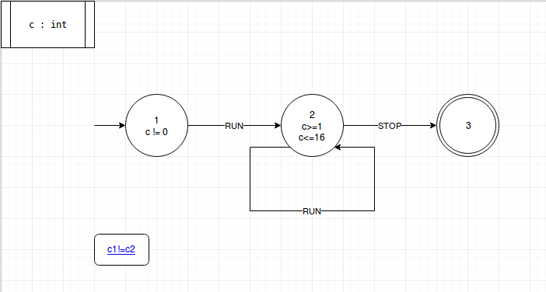
18 | 9 | 3 | 0xA5 | 通过
19 | 1 | 3 | 0xAD | 通过
20 | 2 | 3 | 0xAC | 通过
21 | 3 | 3 | 0xAB | 通过
22 | 4 | 3 | 0xAA | 通过
23 | 5 | 3 | 0xA9 | 通过
24 | 6 | 3 | 0xA8 | 通过
25 | 7 | 3 | 0xA7 | 通过
26 | 8 | 3 | 0xA6 | 通过
27 | 9 | 3 | 0xA5 | 通过
28 | 1 | 3 | 0xAD | 通过
29 | 2 | 3 | 0xAC | 通过
30 | 3 | 3 | 0xAB | 通过
31 | 4 | 3 | 0xAA | 通过
32 | 5 | 3 | 0xA9 | 通过
33 | 6 | 3 | 0xA8 | 通过
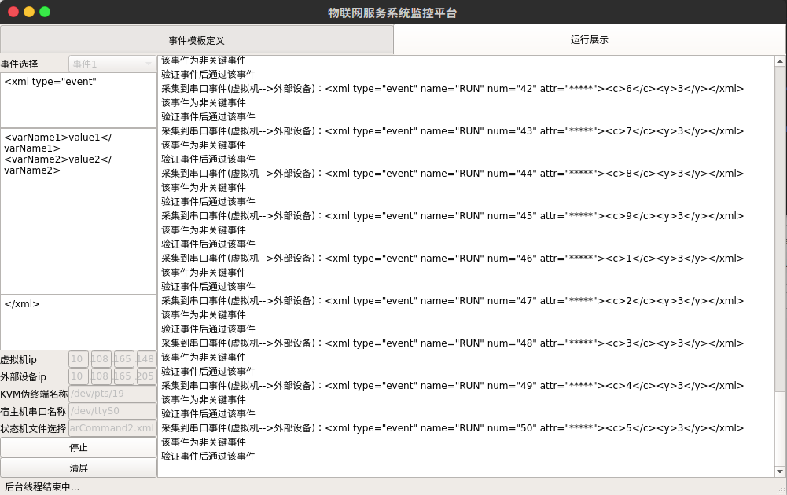
34 | 7 | 3 | 0xA7 | 通过
35 | 8 | 3 | 0xA6 | 通过
36 | 9 | 3 | 0xA5 | 通过
37 | 1 | 3 | 0xAD | 通过
38 | 2 | 3 | 0xAC | 通过
39 | 3 | 3 | 0xAB | 通过
40 | 4 | 3 | 0xAA | 通过
41 | 5 | 3 | 0xA9 | 通过
42 | 6 | 3 | 0xA8 | 通过
43 | 7 | 3 | 0xA7 | 通过
44 | 8 | 3 | 0xA6 | 通过
45 | 9 | 3 | 0xA5 | 通过
46 | 1 | 3 | 0xAD | 通过
47 | 2 | 3 | 0xAC | 通过
48 | 3 | 3 | 0xAB | 通过
49 | 4 | 3 | 0xAA | 通过
50 | 5 | 3 | 0xA9 | 通过

Sheet2
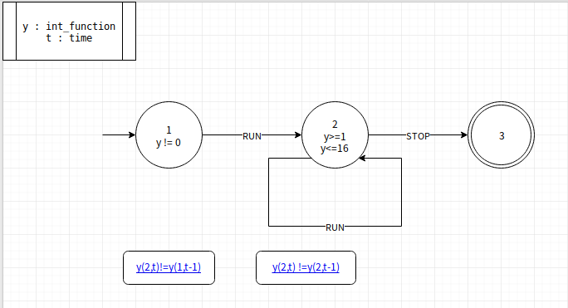
事件序号 | 新变量值（时刻t） | 旧变量值（时刻t-1） | 新变量是否在范围内 | 新旧值是否相等 | 验证结果
1 | 17 | TRUE | 否 | 不相等 | 拦截
2 | 10 | TRUE | 是 | 不相等 | 通过
3 | 24 | 10 | 否 | 不相等 | 拦截
4 | 19 | 10 | 否 | 不相等 | 拦截
5 | 21 | 10 | 否 | 不相等 | 拦截
6 | 17 | 10 | 否 | 不相等 | 拦截
7 | 8 | 10 | 是 | 不相等 | 通过
8 | 8 | 8 | 是 | 相等 | 拦截
9 | 22 | 8 | 否 | 不相等 | 拦截
10 | 6 | 8 | 是 | 不相等 | 通过
11 | 6 | 6 | 是 | 相等 | 拦截
12 | 28 | 6 | 否 | 不相等 | 拦截
13 | 23 | 6 | 否 | 不相等 | 拦截
14 | 14 | 6 | 是 | 不相等 | 通过
15 | 27 | 14 | 否 | 不相等 | 拦截
16 | 14 | 14 | 是 | 相等 | 拦截
17 | 1 | 14 | 是 | 不相等 | 通过
18 | 28 | 1 | 否 | 不相等 | 拦截
19 | 7 | 1 | 是 | 不相等 | 通过
20 | 20 | 7 | 否 | 不相等 | 拦截
21 | 28 | 7 | 否 | 不相等 | 拦截
22 | 13 | 7 | 是 | 不相等 | 通过
23 | 13 | 13 | 是 | 相等 | 拦截
24 | 7 | 13 | 是 | 不相等 | 通过
25 | 28 | 7 | 否 | 不相等 | 拦截
26 | 20 | 7 | 否 | 不相等 | 拦截
27 | 14 | 7 | 是 | 不相等 | 通过
28 | 28 | 14 | 否 | 不相等 | 拦截
29 | 14 | 14 | 是 | 相等 | 拦截
30 | 9 | 14 | 是 | 不相等 | 通过
31 | 2 | 9 | 是 | 不相等 | 通过
32 | 2 | 2 | 是 | 相等 | 拦截
33 | 19 | 2 | 否 | 不相等 | 拦截
34 | 13 | 2 | 是 | 不相等 | 通过
35 | 13 | 13 | 是 | 相等 | 拦截
36 | 20 | 13 | 否 | 不相等 | 拦截
37 | 5 | 13 | 是 | 不相等 | 通过
38 | 5 | 5 | 是 | 相等 | 拦截
39 | 15 | 5 | 是 | 不相等 | 通过
40 | 4 | 15 | 是 | 不相等 | 通过
41 | 5 | 4 | 是 | 不相等 | 通过
42 | 4 | 5 | 是 | 不相等 | 通过
43 | 29 | 4 | 否 | 不相等 | 拦截
44 | 0 | 4 | 是 | 不相等 | 通过
45 | 9 | 4 | 是 | 不相等 | 通过
46 | 26 | 9 | 否 | 不相等 | 拦截
47 | 20 | 9 | 否 | 不相等 | 拦截
48 | 29 | 9 | 否 | 不相等 | 拦截
49 | 1 | 9 | 是 | 不相等 | 通过
50 | 13 | 1 | 是 | 不相等 | 通过
51 | 13 | 13 | 是 | 相等 | 拦截

